Инструкция
Как цветом показать на графике положительные и отрицательные значения |  |  |  |  |  |  |  |  |  | Станислав Салостей www.vk.com/finalytics

Исходные данные |  |  |  |  |  |  |  | 3. Настраиваем форматы для построенного графика
 | янв | фев | мар | апр | май | июн
доходы | 95 | 87 | 105 | 115 | 100 | 120 | ← меняем последний месяц |  | 3.1 Оформляем основную линию (она обычно синего цвета)
 |  |  |  |  |  |  |  |  | делаем ее серой
1. Готовим таблицу для построения диаграммы |  |  |  |  |  |  |  |  | Выделить основную линию → Вкладку «Формат» → Контур фигуры →
 | янв | фев | мар | апр | май | июн |  |  | Цвет линии → Я выбрал серый
данные | 64 | 50 | 105 | 115 | 100 | #N/A | ← воспроизводим «старые» данные
плюс | #N/A | #N/A | #N/A | #N/A | 100 | 120 | ← если последнее >= предпоследнего |  | 3.2 Ставим значение в последний период больше предпоследнего
минус | #N/A | #N/A | #N/A | #N/A | #N/A | #N/A | ← если последнее < предпоследнего |  | высвечивается "плюсовая" линия, ее делаем зеленой и на конце стрелочку
 |  |  |  |  |  |  |  |  | Цвет также как ранее. Стрелочка: Встать на плюсовую линию → Формат →
Что делать: |  |  |  |  |  |  |  |  | Контур фигуры → Стрелки → Выбираем конечную стрелку как на рисунке.
Весь секрет в том, что мы создаем несколько линий: Основную, Плюсовую и Минусовую. |  |  |  |  |  |  |  |  |  | Как выглядит настройка конечной
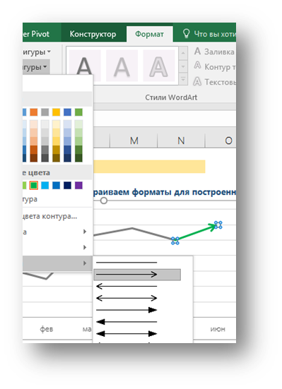
Если последний месяц больше предпоследнего, нам нужна линия зеленого цвета, |  |  |  |  |  |  |  |  |  | стрелки показано ниже:
в противном случае – красного.
Чтобы «ненужную линию» скрыть полностью, используем =НД(). Если использовать нули, |  |  |  |  |  |  |  | 4. Настраиваем минусовую линию и «рихтуем» диаграмму по вкусу
скрываемая линия будет «ползти» по нулевой оси.

2. Строим диаграмму (тип – График) на основе подготовленной таблицы
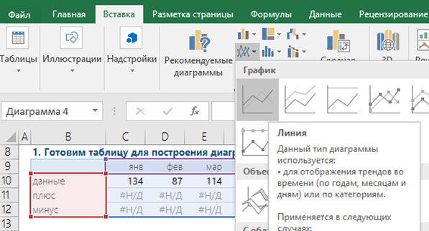
 |  |  |  |  |  |  | Выделить таблицу исходных
 |  |  |  |  |  |  | данных, подготовленную ранее
 |  |  |  |  |  |  | ↓
 |  |  |  |  |  |  | Вкладка «Вставка»
 |  |  |  |  |  |  | ↓
 |  |  |  |  |  |  | График
 |  |  |  |  |  |  | ↓
 |  |  |  |  |  |  | Самый первый график
 |  |  |  |  |  |  | без маркеров и
 |  |  |  |  |  |  | прочих излишеств

